コード体系
...
A 康 扉 骊 | 1 | 065 | A 康 扉 骊 | 2 | H20
 | 5 | 07 |  | 5 | 装饰条见付50
 | 7 | 08 |  | A | 特注
 | A | 特注 |  | B | 特注2350
 | B | 特注
 |  |  | F柏诗尼 | A | 特注
F柏诗尼 | A | 特注
 | B | 特注 |  | B | 特注2350
 | C | 特注
 | D | 特注
 |  |  | C机能付 | 2 | H20
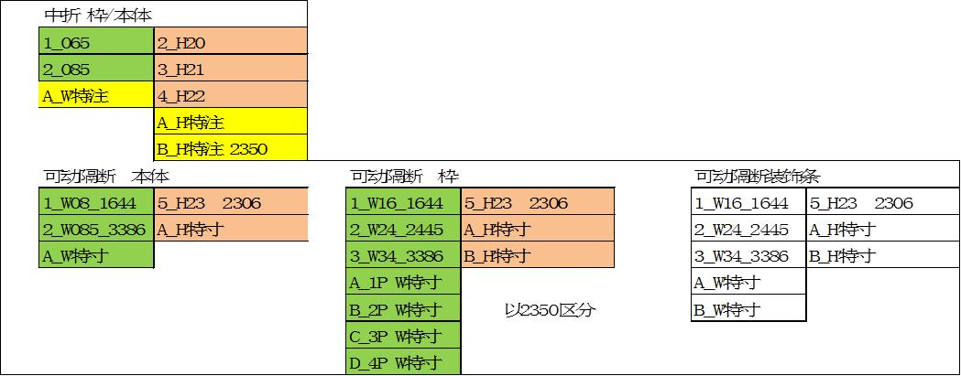
...
A 康 扉 骊 | 1 | 065 | A 康 扉 骊 | 2 | H20
HIDD | A | 特注 | HIDD | A | 特注
 |  |  |  | B | 特注2350
 |  |  |  | X
...

特殊项说明
取值方法：
人工输入发注书号，根据发注书号到生产管理生产实际系统段取数值
 | 尺寸、取付孔数量基准说明：
 | 尺寸方面
1、 | 直接取值 | 例：大纵枠寸法外观
2、 | 取值后需要公式计算 | 例：鸭居寸法外观
 | 取付孔数量
1、 | 取值后根据基准范围判断数量 | 例：鸭居寸法外观

小口标签确认
 |  |  |  |  |  |  |  |  |  |  |  |  |  | J | L | コード
 |  |  |  |  |  |  |  |  |  |  |  |  |  | 是否有锁区分 | 吊元区分 | 定义

图片 名称ID 合并
只要治具得条形码即可
 |  |  |  |  |  |  |  |  |  |  |  |  |  |  |  |  | 001：1部 002：2部 003：3部 004：国内贩卖 | 确定检查顺序 1.小口标签（正确性、数量、生产日期） 2.捆包确认 3.说明书确认 4.部品袋确认 5.制品颜色确认 6.吊元确认 7.部品安装位置确认 8.寸法确认 9.治具确认 10.见本确认 11.外观确认 | 用来说明关联图片ID |  |  |  |  |  |  | 跟韩确认，是否需要 | 基准值コード怎么取 | 正数 | 负数
 |  |  |  |  |  |  |  |  |  |  |  |  |  | ⑭ | ⑮ | 机种名称 | 部门名称 | 分类表示顺序 | 图片名称 | 图片id | 治具编号 | 治具id | 治具表示顺序 | 检查位置 | 检查项目 | 基准类型 | 基准值1 | 基准值2 | 基准值3
 | C | H | A | D | D | L | W | 3 | A | 1 | 2 | X | A | J | L | 康扉骊引户枠 | 004 | 1 | 小口标签图 | 1 |  |  |  | 小口标签 | 小口标签コード与标签数量 |  | CHADDLW3A12XAJL
 |  |  | A |  |  | L | W |  |  |  |  |  |  |  |  | 康扉骊引户枠 | 004 | 1 | 小口标签图 | 1 |  |  |  | 小口标签 | 生产日期是否正确 |  | 在实际时间三天以内
 |  |  | A |  |  | S | W |  |  |  |  |  |  |  |  | 康扉骊引户枠 | 004 | 1 | 小口标签图 | 1 |  |  |  | 小口标签 | 小口标签コード与标签数量
 |  |  | A |  |  | S | W |  |  |  |  |  |  |  |  | 康扉骊引户枠 | 004 | 1 | 小口标签图 | 1 |  |  |  | 小口标签 | 生产日期是否正确 |  | 在实际时间三天以内
 |  |  | A |  |  | U | W |  |  |  |  |  |  |  |  | 康扉骊引户枠 | 004 | 1 | 小口标签图 | 1 |  |  |  | 小口标签 | 小口标签コード与标签数量
 |  |  | A |  |  | U | W |  |  |  |  |  |  |  |  | 康扉骊引户枠 | 004 | 1 | 小口标签图 | 1 |  |  |  | 小口标签 | 生产日期是否正确 |  | 在实际时间三天以内
 |  |  | F |  |  | L | W |  |  |  |  |  |  |  |  | 柏诗尼引户枠 | 004 | 1 | 小口标签图 | 1 |  |  |  | 小口标签 | 小口标签コード与标签数量 |  |  |  |  |  | 扫码 | 2
 |  |  | F |  |  | L | W |  |  |  |  |  |  |  |  | 柏诗尼引户枠 | 004 | 1 | 小口标签图 | 1 |  |  |  | 小口标签 | 生产日期是否正确 |  | 在实际时间三天以内 |  |  |  | 目视 | 1
 | C | H | F | D | H | U | W | 3 | A | A | A | X | H | X | L | 柏诗尼引户枠 | 004 | 1 | 小口标签图 | 1 |  |  |  | 小口标签 | 小口标签コード与标签数量 |  | CHFDHUW3AAAXHXL |  |  |  | 扫码 | 2
 |  |  | F |  |  | U | W |  |  |  |  |  |  |  |  | 柏诗尼引户枠 | 004 | 1 | 小口标签图 | 1 |  |  |  | 小口标签 | 生产日期是否正确 |  | 在实际时间三天以内 |  |  |  | 目视 | 1
空白 还是是一定是 CH？
还是 就是不管
如果 不管 那么第一行为什么写CH （难道第一行的CD是单独特殊的？）
请重新填写清楚一下
按照现在的填写应该不对
程序开发 一定是按照 如果不填，那么肯定不判断的
所以 前期最好 书写正确 ，后期会省掉很多麻烦
 | C | H | H | G | A | A | W | 5 | A | A | A | X | H | X | X | IDD引户枠 | 005 | 1 | 小口标签图 | 1 |  |  |  | 小口标签 | 小口标签コード与标签数量 |  | CHHGAAW5AAAXHXX |  |  |  | 扫码 | 2
 |  |  | H |  |  | A | W |  |  |  |  |  |  |  |  | IDD引户枠 | 005 | 1 | 小口标签图 | 1 |  |  |  | 小口标签 | 生产日期是否正确 |  | 在实际时间三天以内 |  |  |  | 目视 | 1
 |  |  | H |  |  | B | W |  |  |  |  |  |  |  |  | IDD引户枠 | 003 | 1 | 小口标签图 | 1 |  |  |  | 小口标签 | 小口标签コード与标签数量 |  |  |  |  |  | 扫码 | 2
 |  |  | H |  |  | B | W |  |  |  |  |  |  |  |  | IDD引户枠 | 004 | 1 | 小口标签图 | 1 |  |  |  | 小口标签 | 生产日期是否正确 |  | 在实际时间三天以内 |  |  |  | 目视 | 1
怎么还有005的部门？

一般情况都设置成一，只有在1个CD 取到了两个相同的检查项目的时候，才启用 （决定用拿个检查项目）
实际上除了录入错误应该不会有这种情况，所以暂时不启用

 |  |  |  |  |  |  |  |  |  |  |  |  |  |  |  |  |  |  |  |  |  |  |  | fix001:{in1}.search("{code}) >= 0
 |  |  |  |  |  |  |  |  |  |  |  |  |  |  |  |  |  |  |  |  |  |  |  | fix002:在实际时间三天以内(特别写入)
CHA：国内贩卖得第一种体系
...
 | ① | ② | ③ | ④ | ⑤ | ⑥ | ⑦ | ⑧ | ⑨ | ⑩ | ⑪ | ⑫ | ⑬ | ⑭ | ⑮ | ⑯ | ⑰ | ⑱ | ⑲ | ⑳ | 桁数 | 机种名称 | 部门名称 | コード体系 | 分类名 | 分类表示顺序 | 图片 | 治具码 | 检查位置 | 检查项目 | 项目表示顺 | 项目相同优先顺 | 基准类型
01引户枠模板 |  |  | A | D | D | LSU | W |  |  |  |  |  |  |  |  |  |  |  |  |  | 15 | 康扉骊引户枠 | 004 | CHA01 | 小口标签确认 | 1 | 小口标签图_001.jpg |  | 小口标签 | 小口标签コード与标签数量 | 1 | 1 | fix001
 |  |  | A | D | D | LSU | W |  |  |  |  |  |  |  |  |  |  |  |  |  | 15 | 康扉骊引户枠 | 004 | CHA01 | 小口标签确认 | 1 | 小口标签图_001.jpg |  | 小口标签 | 生产日期是否正确 | 2 | 1 | fix002
 |  |  | F | D | D | LU | W |  |  |  |  |  |  |  |  |  |  |  |  |  | 15 | 柏诗尼引户枠 | 004 | CHA01 | 小口标签确认 | 1 | 小口标签图_001.jpg |  | 小口标签 | 小口标签コード与标签数量 | 1 | 1 | fix001
 |  |  |  |  |  |  |  |  |  |  |  |  |  |  |  |  |  |  |  |  | 15 | 康扉骊引户枠 | 004 | CHA01 | 小口标签确认 | 1 | 小口标签图_001.jpg |  | 小口标签 | 生产日期是否正确 | 2 | 1 | fix002
 |  |  |  |  |  |  |  |  |  |  |  |  |  |  |  |  |  |  |  |  | 15 | 定尺 | 004 | CHD02 | 小口标签确认 | 1 | 小口标签图_001.jpg |  | 小口标签 | 小口标签コード与标签数量 | 1 | 1 | fix001
 |  |  |  |  |  |  |  |  |  |  |  |  |  |  |  |  |  |  |  |  | 15 | 定尺 | 004 | CHD02 | 小口标签确认 | 1 | 小口标签图_001.jpg |  | 小口标签 | 生产日期是否正确 | 2 | 1 | fix002
 |  |  |  |  |  |  |  |  |  |  |  |  |  |  |  |  |  |  |  |  | 15 | 格子 | 004 | CHD02 | 小口标签确认 | 1 | 小口标签图_001.jpg |  | 小口标签 | 小口标签コード与标签数量 | 1 | 1 | fix001
 |  |  |  |  |  |  |  |  |  |  |  |  |  |  |  |  |  |  |  |  | 15 | 格子 | 004 | CHD02 | 小口标签确认 | 1 | 小口标签图_001.jpg |  | 小口标签 | 生产日期是否正确 | 2 | 1 | fix002
 |  |  |  |  |  |  |  |  |  |  |  |  |  |  |  |  |  |  |  |  | 15 | 定尺物件 | 004 | CHM03 | 小口标签确认 | 1 | 小口标签图_001.jpg |  | 小口标签
...

